Aerogenerador
SELECCIÓN DEL AEROGENERADOR |  |  |  |  |  |  | DISTRIBUCIÓN WEIBULL

 | SG 8.0 - 167 DD |  | G 128/5000 |  | V 164/9500 |  | V1 (m/s) | V2 (m/s) | Probabilidad | Horas durante el año | Probabilidad
 | Potencia (kW) | Energía anual (kWh) | Potencia (kW) | Energía anual (kWh) | Potencia (kW) | Energía anual (kWh) | 0 | 3 | 0.133 | 1163.816 | P(v1<v<v2) = e-(v1/c)^k - e-(v2/c)^k
1.5 | 0 | 0.000 | 0 | 0.000 | 0 | 0.000 | 3 | 4 | 0.071 | 625.549
3.5 | 48 | 30026.355 | 230 | 143876.284 | 115 | 71938.142 | 4 | 5 | 0.076 | 669.443 | Distribución Weibull
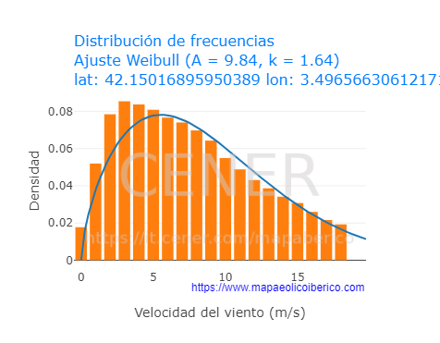
4.5 | 350 | 234305.011 | 450 | 301249.300 | 430 | 287860.443 | 5 | 6 | 0.078 | 683.524
5.5 | 930 | 635677.527 | 760 | 519478.409 | 900 | 615171.800 | 6 | 7 | 0.077 | 673.907 |  | k | 1.64
6.5 | 1737 | 1170576.208 | 1250 | 842383.570 | 1600 | 1078250.969 | 7 | 8 | 0.074 | 646.096 |  | c | 9.84
7.5 | 2730 | 1763841.186 | 1930 | 1246964.648 | 2570 | 1660465.878 | 8 | 9 | 0.069 | 605.064
8.5 | 3980 | 2408154.821 | 2723 | 1647589.341 | 3784 | 2289562.272 | 9 | 10 | 0.063 | 555.213
9.5 | 5400 | 2998148.997 | 3465 | 1923812.273 | 5170 | 2870450.058 | 10 | 11 | 0.057 | 500.318
10.5 | 6690 | 3347127.915 | 4130 | 2066313.646 | 6600 | 3302099.289 | 11 | 12 | 0.051 | 443.503
11.5 | 7570 | 3357318.825 | 4600 | 2040114.478 | 7960 | 3530285.053 | 12 | 13 | 0.044 | 387.243
12.5 | 7895 | 3057282.482 | 4850 | 1878127.934 | 9080 | 3516165.286 | 13 | 14 | 0.038 | 333.399
13.5 | 7990 | 2663856.308 | 4940 | 1646990.008 | 9410 | 3137282.586 | 14 | 15 | 0.032 | 283.278
14.5 | 8000 | 2266221.843 | 5000 | 1416388.652 | 9500 | 2691138.439 | 15 | 16 | 0.027 | 237.706
15.5 | 8000 | 1901647.462 | 5000 | 1188529.664 | 9500 | 2258206.361 | 16 | 17 | 0.023 | 197.111
16.5 | 8000 | 1576885.182 | 5000 | 985553.239 | 9500 | 1872551.154 | 17 | 18 | 0.018 | 161.603
17.5 | 8000 | 1292820.910 | 4992 | 806720.248 | 9500 | 1535224.831 | 18 | 19 | 0.015 | 131.054
18.5 | 8000 | 1048433.194 | 4916 | 644262.198 | 9500 | 1245014.418 | 19 | 20 | 0.012 | 105.169
19.5 | 8000 | 841354.399 | 4802 | 505022.978 | 9500 | 999108.349 | 20 | 21 | 0.010 | 83.544
20.5 | 8000 | 668351.481 | 4700 | 392656.495 | 9500 | 793667.384 | 21 | 22 | 0.008 | 65.715
21.5 | 8000 | 525719.535 | 4545 | 298674.411 | 9500 | 624291.947 | 22 | 23 | 0.006 | 51.199
22.5 | 8000 | 409589.042 | 4310 | 220666.096 | 9500 | 486386.988 | 23 | 24 | 0.005 | 39.519
23.5 | 8000 | 316153.266 | 4097 | 161909.991 | 9500 | 375432.003 | 24 | 25 | 0.003 | 30.228
24.5 | 8000 | 241825.621 | 3872 | 117043.600 | 9500 | 287167.925 | 25 | infinito | 0.010 | 86.800
Producción de energía anual (ideal) (kWh) | 32755317.572 |  | 20994327.463 |  | 35527721.575 |  | Total |  | 1 | 8760
Producción de energía anual AEP (real) (kWh) | 31117551.693 |  | 19944611.090 |  | 33751335.496
C.F. | 0.444 |  | 0.588 |  | 0.406

Pérdidas (5%) | 0.95

